Hoja1
 | Auditorías
2002 | 335
2003 | 338
2004 | 424
2005 | 628
2006 | 754
2007 | 962
2008 | 987
2009 | 945
2010 | 1031
2011 | 1111
2012 | 1174
2013 | 1413
2014 | 1665
2015 | 1655
2016 | 1873
2017 | 1676
2018 | 1814
2019 | 1361
2020 | 1617
2021 | 2051
2022 | 2153
2023 | 2369
2024 | 152

Hoja2
Financiera y de Cumplimiento | 60.85%
Financiera con Enfoque de Desempeño | 14.33%
Cumplimiento a Inversiones Físicas | 9.10%
Desempeño | 8.45%
Otras | 6.53%
De Cumplimiento Forense | 0.73%

Hoja7
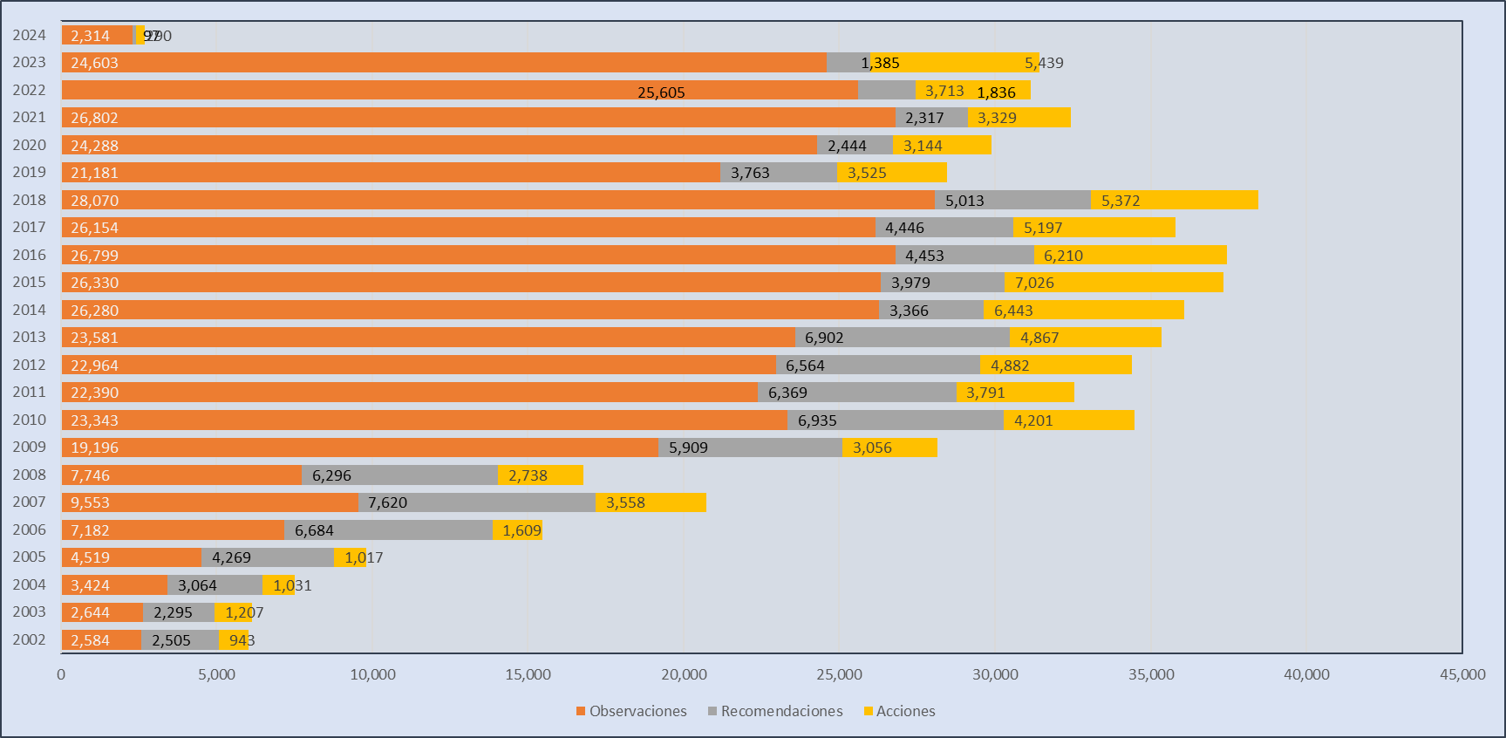

Hoja9
 |  | R | PRAS | PO | RD | SA | FRR | PEFCF | DH | PIIC
2002 | 0 | 2,227 | 7 | 102 | 278 | 336 | 14 | 20 | 0 | 464
2003 | 0 | 1,957 | 40 | 192 | 338 | 540 | 34 | 19 | 1 | 382
2004 | 0 | 2,554 | 349 | 332 | 510 | 221 | 70 | 19 | 4 | 40
2005 | 0 | 3,810 | 461 | 285 | 459 | 144 | 62 | 15 | 3 | 50
2006 | 0 | 6,078 | 563 | 360 | 606 | 357 | 85 | 27 | 4 | 217
2007 | 0 | 6,176 | 1,631 | 1,174 | 1,444 | 384 | 286 | 77 | 2 | 6
2008 | 0 | 5,105 | 1,116 | 1,109 | 1,191 | 211 | 226 | 76 | 35 | 0
2009 | 0 | 4,568 | 1,385 | 996 | 1,341 | 382 | 226 | 67 | 112 | 0
2010 | 0 | 5,734 | 1,911 | 1,337 | 1,201 | 439 | 414 | 100 | 160 | 0
2011 | 0 | 5,312 | 1,652 | 1,239 | 1,057 | 409 | 381 | 110 | 164 | 0
2012 | 0 | 5,215 | 1,819 | 1,910 | 1,349 | 591 | 476 | 86 | 221 | 0
2013 | 0 | 5,299 | 1,361 | 2,033 | 1,603 | 783 | 633 | 57 | 103 | 0
2014 | 0 | 2,234 | 2,134 | 2,226 | 1,132 | 1,208 | 799 | 76 | 94 | 0
2015 | 0 | 2,772 | 2,715 | 2,782 | 1,207 | 377 | 1,077 | 75 | 62 | 0
2016 | 0 | 3,278 | 2,560 | 2,810 | 1,175 | 643 | 1 | 196 | 48 | 0
2017 | 0 | 2,415 | 2,792 | 2,058 | 2,031 | 204 | 0 | 143 | 91 | 0
2018 | 0 | 2,225 | 2,462 | 2,557 | 2,788 | 147 | 0 | 206 | 43 | 0
2019 | 0 | 1,737 | 1,587 | 1,628 | 2,026 | 194 | 0 | 116 | 9 | 0
2020 | 0 | 1,598 | 1,484 | 1,333 | 846 | 204 | 0 | 123 | 17 | 0
2021 | 0 | 1,801 | 1,564 | 1,469 | 516 | 181 | 0 | 115 | 2 | 0
2022 | 0 | 1,280 | 1,730 | 1,696 | 556 | 111 | 0 | 176 | 1 | 0
2023 | 0 | 1,066 | 2,508 | 2,316 | 319 | 408 | 0 | 207 | 0 | 0

Hoja10
 | Cuenta Pública
2002 | 2,227
2003 | 1,957
2004 | 2,554
2005 | 3,810
2006 | 6,078
2007 | 6,176
2008 | 5,105
2009 | 4,568
2010 | 5,734
2011 | 5,312
2012 | 5,215
2013 | 5,299
2014 | 2,234
2015 | 2,772
2016 | 3,278
2017 | 2,415
2018 | 2,225
2019 | 1,737
2020 | 1,598
2021 | 1,801
2022 | 1,280
2023 | 1,066
2024 | 83

Hoja13
 | Cuenta Pública
2002 | 278
2003 | 338
2004 | 510
2005 | 459
2006 | 606
2007 | 1,444
2008 | 1,191
2009 | 1,341
2010 | 1,201
2011 | 1,057
2012 | 1,349
2013 | 1,603
2014 | 1,132
2015 | 1,207
2016 | 1,175
2017 | 2,031
2018 | 2,788
2019 | 2,026
2020 | 846
2021 | 516
2022 | 556
2023 | 319
2024 | 14

Hoja16
 | Cuenta Pública
2002 | 464
2003 | 382
2004 | 40
2005 | 50
2006 | 217
2007 | 6

Hoja19
 | Cuenta Pública
2002 | 20
2003 | 19
2004 | 19
2005 | 15
2006 | 27
2007 | 77
2008 | 76
2009 | 67
2010 | 100
2011 | 110
2012 | 86
2013 | 57
2014 | 76
2015 | 75
2016 | 196
2017 | 143
2018 | 206
2019 | 116
2020 | 123
2021 | 115
2022 | 176
2023 | 207
2024 | 39

Hoja22
 | Cuenta Pública
2002 | 336
2003 | 540
2004 | 221
2005 | 144
2006 | 357
2007 | 384
2008 | 211
2009 | 382
2010 | 439
2011 | 409
2012 | 591
2013 | 783
2014 | 1,208
2015 | 377
2016 | 643
2017 | 204
2018 | 147
2019 | 194
2020 | 204
2021 | 181
2022 | 111
2023 | 408

Hoja25
 | Cuenta Pública
2002 | 102
2003 | 192
2004 | 332
2005 | 285
2006 | 360
2007 | 1,174
2008 | 1,109
2009 | 996
2010 | 1,337
2011 | 1,239
2012 | 1,910
2013 | 2,033
2014 | 2,226
2015 | 2,782
2016 | 2,810
2017 | 2,058
2018 | 2,557
2019 | 1,628
2020 | 1,333
2021 | 1,469
2022 | 1,696
2023 | 2,316
2024 | 128

Hoja28
 | Cuenta Pública
2002 | 7
2003 | 40
2004 | 349
2005 | 461
2006 | 563
2007 | 1,631
2008 | 1,116
2009 | 1,385
2010 | 1,911
2011 | 1,652
2012 | 1,819
2013 | 1,361
2014 | 2,134
2015 | 2,715
2016 | 2,560
2017 | 2,792
2018 | 2,462
2019 | 1,587
2020 | 1,484
2021 | 1,564
2022 | 1,730
2023 | 2,508
2024 | 123

Hoja31
 | Cuenta Pública
2002 | 14
2003 | 34
2004 | 70
2005 | 62
2006 | 85
2007 | 286
2008 | 226
2009 | 226
2010 | 414
2011 | 381
2012 | 476
2013 | 633
2014 | 799
2015 | 1077
2016 | 1

Hoja34
 | Cuenta Pública
2003 | 1
2004 | 4
2005 | 3
2006 | 4
2007 | 2
2008 | 11
2009 | 88
2010 | 140
2011 | 147
2012 | 221
2013 | 103
2014 | 94
2015 | 62
2016 | 48
2017 | 91
2018 | 43
2019 | 9
2020 | 17
2021 | 2
2022 | 1
SIMULACIÓN DE REINTEGRO | 85

